SOLDADOR
RECONHECIMENTO
POSTO DE TRABALHO: CÉLULA DE SOLDA | DATA DA REALIZAÇÃO: 25/04/2022
CARGO: SOLDADOR
GHE: SOLDADOR
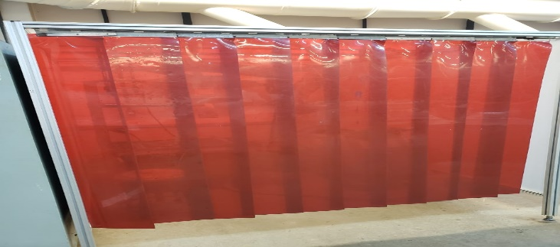
QNT. TRABALHADORES EXPOSTOS: 05 | TURNOS DE TRABALHO: 01 T.
DESCRIÇÃO DAS ATIVIDADES:
SOLDA EM ELETRÓDO OK-46 E OK-48
CHAPAS DE AÇO CARBONO 3/8

LOCAIS DE TRABALHO: CALDERARIA

IDENTIFICAÇÃO DOS RISCOS AMBIENTAIS/POSSÍVEIS DANOS À SAÚDE: CALOR
QUEIMADURAS EM MEMBROS
ERGONOMIA
RADIAÇÕES NÃO IONIZANTES
RUÍDO
FUMOS METÁLICOS E RISCO DE ACIDENTES
CARACTERIZAÇÃO DA EXPOSIÇÃO: VIRTUAL E PERMANENTE
JORNADA DE 08 HORAS TRABALHADAS

PRINCIPAIS FONTES GERADORAS: RUÍDOS - LIXADEIRA
ERGONOMIA - TRABALHO DE SOLDAR
RADIAÇÃO NÃO IONIZANTES - MÁQUINA DE SOLDA
CALOR

DESCRIÇÃO DAS MEDIDAS DE CONTROLE EXISTENTE:
COLETIVAS: CORTINA DE PROT. ENERG. LUMINOSA | ADMINISTRATIVAS/INDIVIDUAIS: LUVA DE RASPA
CAPTOR DE FUMOS METÁLICOS | JALECO DE RASPA
PCMSO (AUDIOMETRIA) | CALÇADO DE SEGURANÇA
APR | MÁSCARA DE PROTEÇÃO FORT G
DDS | PROTETOR AURICULAR

CHAPEIRO
RECONHECIMENTO
POSTO DE TRABALHO: PREPARAÇÃO DE CHAPA | DATA DA REALIZAÇÃO: 25/04/2022
CARGO: PREPARADOR DE CHAPAS PARA SOLDA
GHE: PREPARADOR DE CHAPA
QNT. TRABALHADORES EXPOSTOS: 10 | TURNOS DE TRABALHO: 1 T.
DESCRIÇÃO DAS ATIVIDADES: | 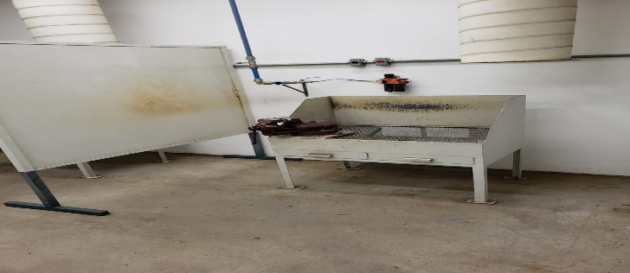
PREPARAÇÃO DE CHAPAS PARA SOLDA

LOCAIS DE TRABALHO: CALDERARIA

IDENTIFICAÇÃO DOS RISCOS AMBIENTAIS/POSSÍVEIS DANOS À SAÚDE: QUEIMADURA DE MEMBROS
CORTE
RADIAÇÃO NÃO IONIZANTES
RUÍDO
CALOR
ERGONOMIA E RISCO DE ACIDENTE
CARACTERIZAÇÃO DA EXPOSIÇÃO: VIRTUAL E PERMANENTE
JORNADA DE 08 HORAS TRABALHADAS

PRINCIPAIS FONTES GERADORAS: FORNO
LIXADEIRA
ESMERIL DE PEDASTAL
ERGONOMIA

DESCRIÇÃO DAS MEDIDAS DE CONTROLE EXISTENTE:
COLETIVAS: CAPTOR DE FUMOS METÁLICOS | ADMINISTRATIVAS/INDIVIDUAIS: AVENTAL RASPA
EXTINTORES | LUVA DE RASPA
PCMSO (AUDIOMETRIA) | CALÇADO DE SEGURANÇA
APR | PROTETOR AURICULAR
DDS | ÓCULOS DE PROTEÇÃO

